行政事業レビューシート
 |  |  |  |  |  |  |  |  |  |  |  |  |  |  |  |  |  |  |  |  |  |  |  | 事業番号 |  |  |  |  |  | 0202
平成２７年度行政事業レビューシート |  |  |  |  |  |  |  |  |  |  |  |  |  |  |  |  |  |  |  |  |  |  | （ | 国土交通省 |  |  |  |  |  |  |  |  | ）
事業名 |  |  |  | 航空機の整備に関する経費 |  |  |  |  |  |  |  |  |  |  |  | 担当部局庁 |  |  |  | 海上保安庁装備技術部 |  |  |  |  |  |  |  | 作成責任者
事業開始年度 |  |  |  | 昭和２３年度 |  |  | 事業終了 （予定）年度 |  |  |  |  | 終了予定なし |  |  |  | 担当課室 |  |  |  | 航空機課 |  |  |  |  |  |  |  | 課長 星野 誠
会計区分 |  |  |  | 一般会計 |  |  |  |  |  |  |  |  |  |  |  | 政策・施策名 |  |  |  | ５ 安全で安心できる交通の確保、治安・生活安全の確保 １８ 船舶交通の安全と海上の治安を確保する
根拠法令 （具体的な 条項も記載） |  |  |  | 海上保安庁法第５条第１項第２９号 |  |  |  |  |  |  |  |  |  |  |  | 関係する計画、通知等 |  |  |  | －
主要政策・施策 |  |  |  | 海洋政策 |  |  |  |  |  |  |  |  |  |  |  | 主要経費 |  |  |  | その他の事項経費
事業の目的 （目指す姿を簡潔に。3行程度以内） |  |  |  | 法令の海上における励行、海難救助、海洋汚染等の防止、海上における犯罪の予防及び鎮圧、海上における犯人の捜査及び逮捕、海上における船舶交通に関する規制、水路、航路標識に関する事務その他海上の安全の確保に関する事務並びにこれらに附帯する事項に関する事務を適確に行い、海上の安全及び治安の確保を図るものである。
事業概要 （5行程度以内。別添可） |  |  |  | 海上保安庁は、海難救助、犯罪の予防及び鎮圧、海上防災、海上交通安全、海洋汚染防止等に係る業務を24時間365日行っているが、さらにこのような業務に加え、近年、不審船対応、テロ対策、尖閣諸島等における領海警備、海洋権益の保全に関する業務にも対応することが必要となり、業務が質的・量的に拡大している。 一方、現在の航空機では、夜間捜索監視能力が不足する等、性能が旧式化しており、早急な代替整備が必要不可欠であり、外洋や遠方海域において業務に的確に対応し得るよう、荒天下飛行能力、航続性、夜間捜索監視能力等を備えたヘリコプターの重点的な整備を行い、これら以外の老朽・旧式化した航空機についても必要性を見極めながら整備を行う。 ※【参考】海上保安庁法第４条 海上保安庁の船舶及び航空機は、航路標識を維持し、水路測量及び海象観測を行い、海上における治安を維持し、遭難船員に援助を与え、又は海難に際し人命及び財産を保護するのに適当な構造、設備及び性能を有する船舶及び航空機でなければならない。
実施方法 |  |  |  | 直接実施
予算額・ 執行額 （単位:百万円） |  |  |  |  |  |  |  |  | 24年度 |  |  |  |  | 25年度 |  |  |  |  | 26年度 |  |  |  |  |  | 27年度 |  |  |  | 28年度要求
 |  |  |  | 予算の状況 | 当初予算 |  |  |  | 8,880 |  |  |  |  | 9,620 |  |  |  |  | 7,189 |  |  |  |  |  | 5,153 |  |  |  | 3,520
 |  |  |  |  | 補正予算 |  |  |  | 1,662 |  |  |  |  | - |  |  |  |  | 6,084 |  |  |  |  |  | -
 |  |  |  |  | 前年度から繰越し |  |  |  | - |  |  |  |  | - |  |  |  |  | 1,015 |  |  |  |  |  | 376 |  |  |  | -
 |  |  |  |  | 翌年度へ繰越し |  |  |  | - |  |  |  |  | ▲ 1,015 |  |  |  |  | ▲ 376 |  |  |  |  |  | -
 |  |  |  |  | 予備費等 |  |  |  | 3,485 |  |  |  |  | - |  |  |  |  | - |  |  |  |  |  | -
 |  |  |  |  | 計 |  |  |  | 14,027 |  |  |  |  | 8,605 |  |  |  |  | 13,912 |  |  |  |  |  | 5,529 |  |  |  | 3,520
 |  |  |  | 執行額 |  |  |  |  | 13,943 |  |  |  |  | 8,224 |  |  |  |  | 13,782
 |  |  |  | 執行率（％） |  |  |  |  | 99% |  |  |  |  | 96% |  |  |  |  | 99%
成果目標及び成果実績 （アウトカム） |  |  |  | 定量的な成果目標 |  |  |  |  | 成果指標 |  |  |  |  |  |  |  | 単位 |  |  | 24年度 |  |  |  | 25年度 |  |  | 26年度 |  |  | 目標最終年度
 |  |  |  |  |  |  |  |  |  |  |  |  |  |  |  |  |  |  |  |  |  |  |  |  |  |  |  |  |  |  |  | 年度
 |  |  |  | 海上保安業務は、巡視船艇、航空機、陸上部署が相互に連携して我が国の広大な管轄海域を昼夜を分かたずカバーすること等により効果があがるものであり、個別の船艇、航空機、陸上施設の整備と結び付けて効果を把握することは困難であり不適当。また、犯罪の防止や領海警備といった数値化が困難な業務が多々あり、全てを定量的に評価していない。現在、巡視船艇・航空機の整備を含む海上保安体制の整備について、要救助海難の救助率、テロ活動による被害発生件数といった指標を基に政策評価を実施。 |  |  |  |  | 要救助海難の救助率 |  |  |  |  |  |  | 成果実績 | ％ |  |  | 96 |  |  |  | 96 |  |  | 95
 |  |  |  |  |  |  |  |  |  |  |  |  |  |  |  | 目標値 | ％ |  |  | 95 |  |  |  | 95 |  |  | 95 |  |  | -
 |  |  |  |  |  |  |  |  |  |  |  |  |  |  |  | 達成度 | ％ |  |  | 101 |  |  |  | 101 |  |  | 100
成果目標及び成果実績（アウトカム）欄についてさらに記載が必要な場合はチェックの上【別紙１】に記載

活動指標及び活動実績 （アウトプット） |  |  |  | 活動指標 |  |  |  |  |  |  |  |  |  |  |  |  | 単位 |  |  | 24年度 |  |  |  | 25年度 |  |  | 26年度 |  |  | 27年度活動見込
 |  |  |  | 年度別新規整備機数（契約実績） |  |  |  |  |  |  |  |  |  |  |  | 活動実績 | 機 |  |  | 7 |  |  |  | 0 |  |  | 2
 |  |  |  |  |  |  |  |  |  |  |  |  |  |  |  | 当初見込み | 機 |  |  | 3 |  |  |  | 0 |  |  | 0 |  |  | 0
単位当たり コスト |  |  |  | 算出根拠 |  |  |  |  |  |  |  |  |  |  |  |  | 単位 |  |  | 24年度 |  |  |  | 25年度 |  |  | 26年度 |  |  | 27年度見込
 |  |  |  | 予算額／整備機体数 |  |  |  |  |  |  |  |  |  |  |  | 単位当たり コスト | 億 |  |  | 26 |  |  |  | 0 |  |  | 118 |  |  | 0
 |  |  |  |  |  |  |  |  |  |  |  |  |  |  |  | 計算式 | 億/機 |  |  | 183/7 |  |  |  | 0 |  |  | 235/2 |  |  | 0
平成27・28年度予算内訳（単位：百万円） |  | 費 目 |  |  |  | 27年度当初予算 |  |  |  |  | 28年度要求 |  |  |  | 主な増減理由
 |  | 航空機購入費 |  |  |  | 5,153 |  |  |  |  | 3,520 |  |  |  | 中型回転翼航空機４機購入が終了することによる減額 新型ジェット飛行機１機及び中型回転翼航空機１機購入にかかる新規事業による増額

 |  | 計 |  |  |  | 5,153 |  |  |  |  | 3,520

事業所管部局による点検・改善
 |  | 項 目 |  |  |  |  |  |  |  |  |  |  |  |  |  |  |  |  | 評 価 |  | 評価に関する説明
国費投入の必要性 |  | 事業の目的は国民や社会のニーズを的確に反映しているか。 |  |  |  |  |  |  |  |  |  |  |  |  |  |  |  |  | ○ |  | 本事業は質的・量的に拡大する海上保安業務を遂行する上で必要となる航空機の修繕、燃料の供給等を行い、航空機の運航を適正に維持するものであり、国が実施しなければならず、かつ、優先度が高い。
 |  | 地方自治体、民間等に委ねることができない事業なのか。 |  |  |  |  |  |  |  |  |  |  |  |  |  |  |  |  | ○ |  | 同上
 |  | 政策目的の達成手段として必要かつ適切な事業か。政策体系の中で優先度の高い事業か。 |  |  |  |  |  |  |  |  |  |  |  |  |  |  |  |  | ○ |  | 同上
事業の効率性 |  | 競争性が確保されているなど支出先の選定は妥当か。 |  |  |  |  |  |  |  |  |  |  |  |  |  |  |  |  | ○ |  | 調達については、市場調査や他機関との情報共有を重ねコスト削減に努めた。また、事業目的に沿った予算の執行をおこなっており、その執行状況は適切に把握・確認している。
 |  | 受益者との負担関係は妥当であるか。 |  |  |  |  |  |  |  |  |  |  |  |  |  |  |  |  | ‐
 |  | 単位当たりコスト等の水準は妥当か。 |  |  |  |  |  |  |  |  |  |  |  |  |  |  |  |  | ○ |  | 調達については、市場調査や他機関との情報共有を重ねコスト削減に努めた。また、事業目的に沿った予算の執行をおこなっており、その執行状況は適切に把握・確認している。
 |  | 資金の流れの中間段階での支出は合理的なものとなっているか。 |  |  |  |  |  |  |  |  |  |  |  |  |  |  |  |  | ○ |  | 同上
 |  | 費目・使途が事業目的に即し真に必要なものに限定されているか。 |  |  |  |  |  |  |  |  |  |  |  |  |  |  |  |  | ○ |  | 同上
 |  | 不用率が大きい場合、その理由は妥当か。（理由を右に記載） |  |  |  |  |  |  |  |  |  |  |  |  |  |  |  |  | ‐
 |  | その他コスト削減や効率化に向けた工夫は行われているか |  |  |  |  |  |  |  |  |  |  |  |  |  |  |  |  | ○ |  | 調達については、市場調査や他機関との情報共有を重ねコスト削減に努めた。また、事業目的に沿った予算の執行をおこなっており、その執行状況は適切に把握・確認している。
事業の有効性 |  | 成果実績は成果目標に見合ったものとなっているか |  |  |  |  |  |  |  |  |  |  |  |  |  |  |  |  | ○ |  | 成果実績は成果目標を達成したものとなっている。
 |  | 事業実施に当たって他の手段・方法等が考えられる場合、それと比較してより効果的あるいは低コストで実施できているか。 |  |  |  |  |  |  |  |  |  |  |  |  |  |  |  |  | ○ |  | 現在、海上保安体制の整備について、要救助海難の救助率、テロ活動による被害発生件数といった業績指標を基に政策評価を実施しているが、法定整備や燃料の供給等を通じて航空機を適正に維持することにより、これら業績指標についても目標達成を維持している。
 |  | 活動実績は見込みに見合ったものであるか。 |  |  |  |  |  |  |  |  |  |  |  |  |  |  |  |  | ○ |  | 同上
 |  | 整備された施設や成果物は十分に活用されているか。 |  |  |  |  |  |  |  |  |  |  |  |  |  |  |  |  | ○ |  | 同上
関連事業 |  | 関連する事業がある場合、他部局・他府省等と適切な役割分担を行っているか。（役割分担の具体的な内容を各事業の右に記載） |  |  |  |  |  |  |  |  |  |  |  |  |  |  |  |  | ‐ |  | -
 |  | 所管府省・部局名 |  |  |  |  |  |  | 事業番号 |  |  |  | 事業名
 |  | - |  |  |  |  |  |  | - |  |  |  | -
 |  | - |  |  |  |  |  |  | - |  |  |  | -
点検・改善結果 |  | 点検結果 |  | 平成18年から緊急かつ計画的に老朽航空機の代替整備を行っており整備対象数３３機、及び固定翼航空機２機が予算措置された。今後も老朽化する航空機の代替整備を推進する。
 |  | 改善の 方向性 |  | 事業の実施に当っては、他機関との情報の共有等の連携を行うこと等を通じて、コスト縮減に努めていくとともに、整備が確実かつ計画的に進められるよう、財政上の制約も踏まえ、引き続き重点化を図り整備を進めている。
外部有識者の所見

行政事業レビュー推進チームの所見
事業内容の 一部改善 |  |  | 調達する機材の情報収集、市場調査等に努めること、最適な調達方式を検討すること等により整備コストの縮減を図り、財政上の制約を踏まえ、航空機の老朽化の程度等を精査することにより、計画的な整備を進めて行くべき。
所見を踏まえた改善点/概算要求における反映状況
執行等改善 |  |  | 尖閣諸島周辺海域をはじめ全国における隙のない海上保安体制の構築を図るため、高度な監視能力を有する航空機及び高性能化を図った航空機の整備を行うこととした。
備考

関連する過去のレビューシートの事業番号
平成22年度 |  |  |  | 516 |  |  |  |  |  | 平成23年度 |  |  |  | 494 |  |  |  |  |  |  | 平成24年度 |  |  |  |  | 538
平成25年度 |  |  |  | 205 |  |  |  |  |  | 平成26年度 |  |  |  | 198
資金の流れ （資金の受け取り先が何を行っているかについて補足する）（単位：百万円） |  |  |  | ※平成26年度実績を記入。執行実績がない新規事業、新規要求事業については現時点で予定やイメージを記入。
海上保安庁
13,782百万円
B. 民間事業者（8社）
12,820百万円
A. 民間事業者（19社）
962百万円
○航空機の整備計画等の企画立案、仕様内容の
決定、調達関係事務
○当庁が発注した調達品の納入
○当庁が発注した調達品の納入
中型回転翼航空機、航空機用部品部品購入
航空機用補用部品 等

 |  |  |  |  |  |  |  | 【一般競争入札】

 |  |  |  |  |  |  |  | 【随意契約】

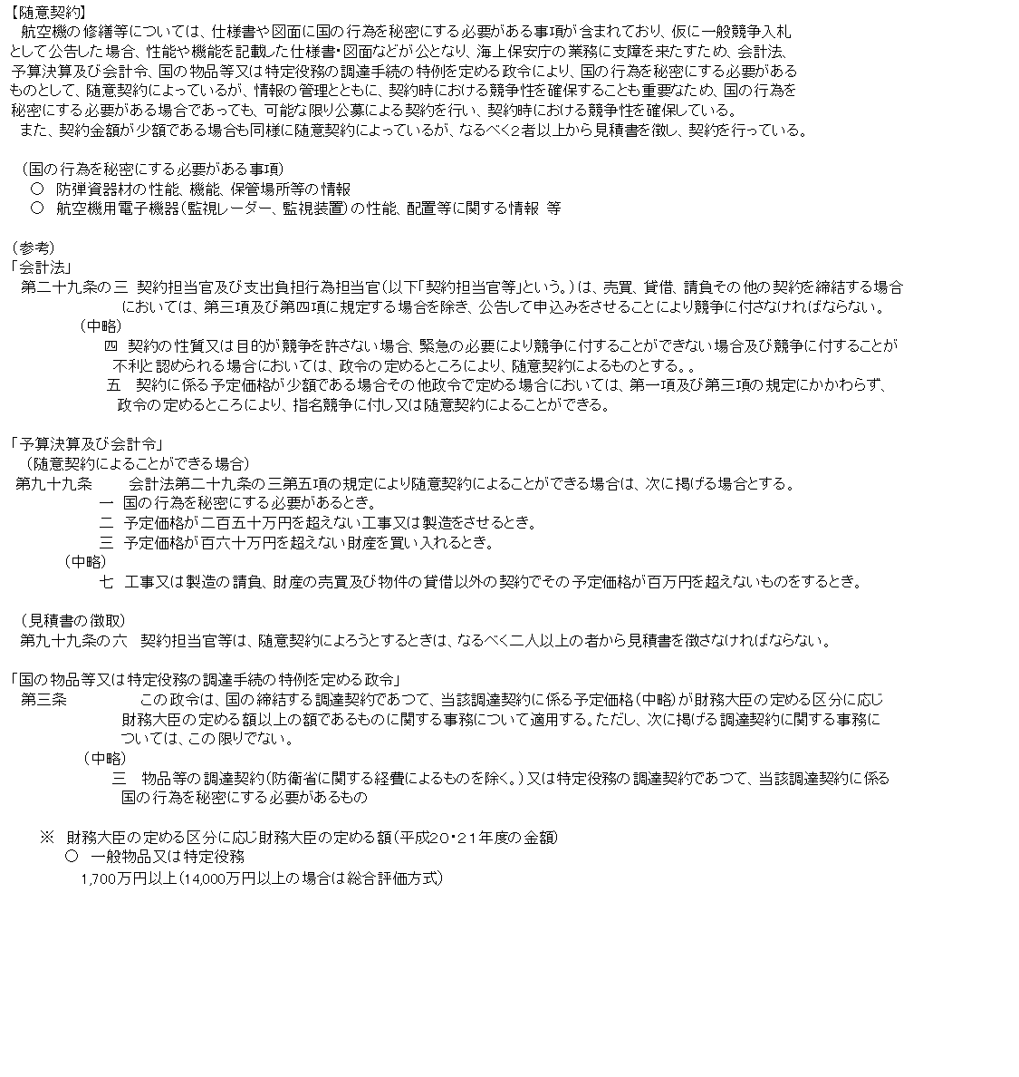

費目・使途 （「資金の流れ」においてブロックごとに最大の金額が支出されている者について記載する。費目と使途の双方で実情が分かるように記載） |  |  |  | A. 三菱商事株式会社 |  |  |  |  |  |  |  |  |  |  |  |  |  | E.
 |  |  |  | 費 目 |  | 使 途 |  |  |  |  |  |  |  |  |  | 金 額 (百万円） |  | 費 目 |  |  |  | 使 途 |  |  |  |  |  |  |  |  | 金 額 (百万円）
 |  |  |  | 航空機購入費 |  | 中型回転翼航空機用部品買入（機体補用部品） |  |  |  |  |  |  |  |  |  | 505

 |  |  |  | 計 |  |  |  |  |  |  |  |  |  |  |  | 505 |  | 計 |  |  |  |  |  |  |  |  |  |  |  |  | 0
 |  |  |  | B. Mitsui Bussan Aerospace Corporation |  |  |  |  |  |  |  |  |  |  |  |  |  | F.
 |  |  |  | 費 目 |  | 使 途 |  |  |  |  |  |  |  |  |  | 金 額 (百万円） |  | 費 目 |  |  |  | 使 途 |  |  |  |  |  |  |  |  | 金 額 (百万円）
 |  |  |  | 航空機購入費 |  | 航空機用部品購入等 |  |  |  |  |  |  |  |  |  | 6,150

 |  |  |  | 計 |  |  |  |  |  |  |  |  |  |  |  | 6,150 |  | 計 |  |  |  |  |  |  |  |  |  |  |  |  | 0
 |  |  |  | C. |  |  |  |  |  |  |  |  |  |  |  |  |  | G.
 |  |  |  | 費 目 |  | 使 途 |  |  |  |  |  |  |  |  |  | 金 額 (百万円） |  | 費 目 |  |  |  | 使 途 |  |  |  |  |  |  |  |  | 金 額 (百万円）

 |  |  |  | 計 |  |  |  |  |  |  |  |  |  |  |  | 0 |  | 計 |  |  |  |  |  |  |  |  |  |  |  |  | 0
 |  |  |  | D. |  |  |  |  |  |  |  |  |  |  |  |  |  | H.
 |  |  |  | 費 目 |  | 使 途 |  |  |  |  |  |  |  |  |  | 金 額 (百万円） |  | 費 目 |  |  |  | 使 途 |  |  |  |  |  |  |  |  | 金 額 (百万円）

 |  |  |  | 計 |  |  |  |  |  |  |  |  |  |  |  | 0 |  | 計 |  |  |  |  |  |  |  |  |  |  |  |  | 0
費目・使途欄についてさらに記載が必要な場合はチェックの上【別紙２】に記載

 | 支出先上位１０者リスト
 | A.
 |  | 支 出 先 |  |  |  |  | 業 務 概 要 |  |  |  |  |  |  |  |  |  |  |  |  |  |  |  |  |  | 支 出 額 （百万円） |  |  | 入札者数 |  |  | 落札率
1 |  | 三菱商事株式会社 |  |  |  |  | 航空機用部品買入 |  |  |  |  |  |  |  |  |  |  |  |  |  |  |  |  |  | 383 |  |  | 1 |  |  | 100
2 |  | 三菱商事株式会社 |  |  |  |  | 航空機用部品買入 |  |  |  |  |  |  |  |  |  |  |  |  |  |  |  |  |  | 122 |  |  | 1 |  |  | 100
3 |  | ＡＩＲＢＵＳ ＨＥＬＩＣＯＰＴＥＲＳ |  |  |  |  | 航空機用部品買入 |  |  |  |  |  |  |  |  |  |  |  |  |  |  |  |  |  | 207 |  |  | 1 |  |  | 100
4 |  | ＭＩＴＳＵＢＩＳＨＩＩＮＴＥＲＮＡＴＩＯＮＡＬＣＯＲＰＯＲＡＴＩＯＮ |  |  |  |  | 航空機用部品買入 |  |  |  |  |  |  |  |  |  |  |  |  |  |  |  |  |  | 59 |  |  | 1 |  |  | 100
5 |  | 丸紅エアロスペース株式会社 |  |  |  |  | 航空機用部品買入 |  |  |  |  |  |  |  |  |  |  |  |  |  |  |  |  |  | 23 |  |  | 1 |  |  | 100
6 |  | 丸紅エアロスペース株式会社 |  |  |  |  | 航空機用部品買入 |  |  |  |  |  |  |  |  |  |  |  |  |  |  |  |  |  | 21 |  |  | 1 |  |  | 100
7 |  | 株式会社ジヤムコ |  |  |  |  | 航空機用部品買入 |  |  |  |  |  |  |  |  |  |  |  |  |  |  |  |  |  | 24 |  |  | 1 |  |  | 100
8 |  | 株式会社ジヤムコ |  |  |  |  | 航空機用部品買入 |  |  |  |  |  |  |  |  |  |  |  |  |  |  |  |  |  | 10 |  |  | 1 |  |  | 98
9 |  | 菊水電子工業株式会社 |  |  |  |  | 航空機用部品買入 |  |  |  |  |  |  |  |  |  |  |  |  |  |  |  |  |  | 26 |  |  | 1 |  |  | 100
10 |  | オリンパスメディカルサイエンス販売株式会社 |  |  |  |  | 航空機用部品買入 |  |  |  |  |  |  |  |  |  |  |  |  |  |  |  |  |  | 16 |  |  | 1 |  |  | 95
11 |  | 日立建機日本株式会社 |  |  |  |  | 航空機用部品買入 |  |  |  |  |  |  |  |  |  |  |  |  |  |  |  |  |  | 13 |  |  | 1 |  |  | 46
12 |  | シマズプレシジョンインスツルメンツインク |  |  |  |  | 航空機用部品買入 |  |  |  |  |  |  |  |  |  |  |  |  |  |  |  |  |  | 10 |  |  | 1 |  |  | 100
13 |  | 株式会社海外物産 |  |  |  |  | 航空機用部品買入 |  |  |  |  |  |  |  |  |  |  |  |  |  |  |  |  |  | 8 |  |  | 1 |  |  | 100

 | B
 |  | 支 出 先 |  |  |  |  | 業 務 概 要 |  |  |  |  |  |  |  |  |  |  |  |  |  |  |  |  |  | 支 出 額 （百万円） |  |  | 入札者数 |  |  | 落札率
1 |  | Mitsui Bussan Aerospace Corporation |  |  |  |  | 航空機用部品買入等 |  |  |  |  |  |  |  |  |  |  |  |  |  |  |  |  |  | 6,150 |  |  | 随意契約
2 |  | 三菱商事株式会社 |  |  |  |  | 航空機買入 |  |  |  |  |  |  |  |  |  |  |  |  |  |  |  |  |  | 5,462 |  |  | 随意契約
3 |  | エアバス・ヘリコプターズ・ジャパン株式会社 |  |  |  |  | 航空機用部品買入 |  |  |  |  |  |  |  |  |  |  |  |  |  |  |  |  |  | 771 |  |  | 随意契約
4 |  | 三井物産エアロスペース株式会社 |  |  |  |  | 航空機用部品買入 |  |  |  |  |  |  |  |  |  |  |  |  |  |  |  |  |  | 377 |  |  | 随意契約
5 |  | 株式会社善衛商事 |  |  |  |  | 航空機用部品買入 |  |  |  |  |  |  |  |  |  |  |  |  |  |  |  |  |  | 32 |  |  | 随意契約
6 |  | 株式会社カナデン |  |  |  |  | 航空機用部品買入 |  |  |  |  |  |  |  |  |  |  |  |  |  |  |  |  |  | 15 |  |  | 随意契約
7 |  | 長野日本無線株式会社 |  |  |  |  | 航空機用部品買入 |  |  |  |  |  |  |  |  |  |  |  |  |  |  |  |  |  | 10 |  |  | 随意契約
8 |  | イヨンインターナショナル株式会社 |  |  |  |  | 航空機用部品買入 |  |  |  |  |  |  |  |  |  |  |  |  |  |  |  |  |  | 4 |  |  | 随意契約

支出先上位10社リスト欄についてさらに記載が必要な場合はチェックの上【別紙３】に記載

